벤포드 분석
분석 계정과목: | 88_해외제품매출액(40402)
금액 기준열: | 대변

벤포드 법칙 분석 결과
첫째 자리 수 | 실제 건수 | 실제 분포 (%) | 벤포드 분포 (%) | 차이 (%)
1 | 53 | 28 | 30.1 | -2.1
2 | 19 | 10.1 | 17.6 | -7.5
3 | 26 | 13.8 | 12.5 | 1.3
4 | 24 | 12.7 | 9.7 | 3
5 | 15 | 7.9 | 7.9 | 0
6 | 18 | 9.5 | 6.7 | 2.8
7 | 15 | 7.9 | 5.8 | 2.1
8 | 8 | 4.2 | 5.1 | -0.9
9 | 11 | 5.8 | 4.6 | 1.2

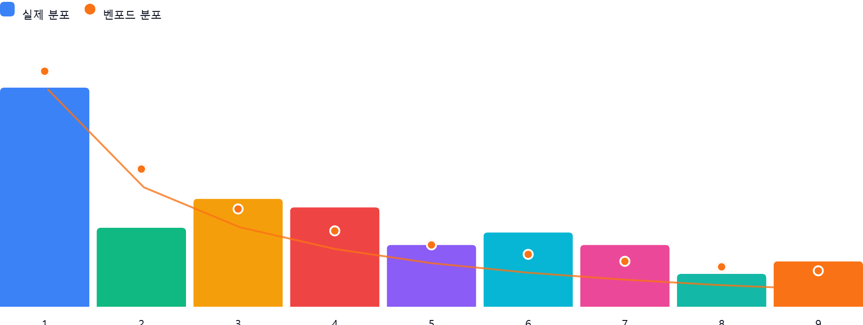

AI 감사인 의견
## 벤포드 법칙 분석 결과 검토 보고서

숙련된 회계 감사인으로서 귀하께서 제공해주신 '88_해외제품매출액(40402)' 계정에 대한 벤포드 법칙 분석 결과를 검토하였습니다. 아래는 분석 및 평가 의견입니다.

---

### 1. 전반적 평가
해당 데이터의 총 건수는 189건으로, 통계적 유의성을 확보하기 위한 최소한의 표본 크기는 갖추었으나, 데이터의 성격이 '매출액'이라는 점을 고려할 때 벤포드 법칙을 엄격하게 적용하기에는 표본이 다소 부족한 측면이 있습니다.

전반적으로 1, 3, 5 등 주요 숫자의 분포는 벤포드 법칙과 비교적 유사한 경향을 보이나, **숫자 '2'에서 큰 편차(7.5%p)**가 발생하고 있습니다. 이는 자연적인 거래 패턴이라기보다는 특정 금액대 범위 내에서 의도적인 매출 인식이나 반복적인 거래가 발생했을 가능성을 시사합니다.

### 2. 특이사항 분석
가장 주목해야 할 수치는 **첫째 자리 '2'**입니다.

* **분석 결과**: 벤포드 법칙상 기대되는 분포(17.6%) 대비 실제 분포(10.1%)가 **-7.5%p 낮게 나타났습니다.**
* **의미 및 위험성**:
* **의도적 회피 가능성**: 특정 금액대(200단위로 시작하는 금액)의 매출 발생이 현저히 적다는 것은, 영업 부서나 회계 담당자가 특정 결재 라인을 피하기 위해 매출을 인위적으로 조정(분할 또는 합병)했거나, 해당 구간의 매출을 의도적으로 누락했을 가능성을 배제할 수 없습니다.
* **비정상적 매출 패턴**: 매출액이 자연스러운 시장 논리에 의해 결정되지 않고, 특정 가격 정책이나 내부 통제 기준(예: 특정 금액 이상일 경우 승인 필요 등)에 따라 인위적으로 제어되고 있을 위험이 있습니다.
* **추가 변수**: 4(3.0%p)와 6(2.8%p) 등에서도 양의 편차가 나타나고 있어, 특정 금액 범위 내에서 데이터가 집중되는 '뭉침 현상'이 관찰됩니다.

### 3. 권고사항
데이터 분석 결과만으로는 부정 여부를 단정할 수 없으나, 내부 통제 및 감사 관점에서 다음의 절차를 추가 수행할 것을 권고합니다.

1. **샘플링 상세 조사**: 첫째 자리가 '2'인 거래와 '4', '6'인 거래를 대상으로 표본을 추출하여, 실제 발생한 '해외제품매출액'의 증빙 서류(송장, 수출신고필증, 외화입금증 등)를 대조하십시오.
2. **단일 금액의 반복 여부 확인**: 동일한 금액이 반복적으로 발생하고 있는지 확인하십시오. 벤포드 법칙에서 벗어나는 이상 현상은 흔히 '동일 금액의 반복 기재'에서 비롯되는 경우가 많습니다.
3. **임계값 확인**: 귀사의 내부 결재 규정상 매출 승인 임계값(Approval Threshold)이 존재한다면, 그 임계값 직전의 금액들(예: 승인 기준이 300,000,000원이라면 299,000,000원대 등)이 비정상적으로 집중되어 있는지 확인하십시오.
4. **데이터 성격 검토**: 해외 매출의 경우 환율 변동이나 특정 대형 거래처와의 장기 공급 계약 등으로 인해 고유한 분포를 가질 수 있습니다. 해당 계정의 주요 거래처별 매출 분포를 재확인하여, 특정 거래처의 매출 패턴이 전체 분포를 왜곡하고 있지는 않은지 검토하시기 바랍니다.

**결론적으로, 해당 분석 결과는 추가적인 증빙 확인이 필요한 '주의 단계'로 판단됩니다.** 단순 우연인지, 관리 목적의 조정인지 확인하기 위해 상기 권고 사항을 바탕으로 후속 감사를 진행해 주십시오.

